トップ
基本設計書 |  |  |  |  | 最終編集日 | 2020-06-15
 |  |  |  |  | 最終編集者 | 山本

画面ID | 01 | 画面名 | トップ

 |  |  |  | ログイン画面へ遷移
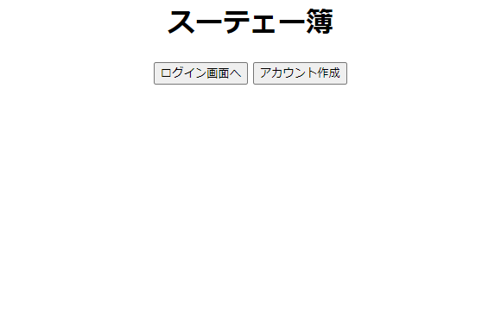

 |  |  |  | アカウント作成画面へ遷移

ログイン
基本設計書 |  |  |  |  | 最終編集日 | 2020-06-15
 |  |  |  |  | 最終編集者 | 山本

画面ID | 02 | 画面名 | ログイン

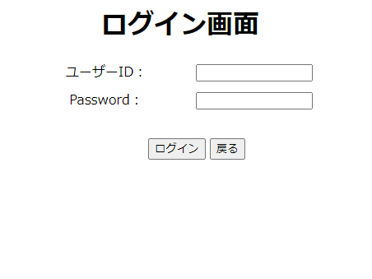
 |  |  |  | ユーザーIDとパスワードの
 |  |  |  | 入力フォーム。

 |  |  |  | 戻るボタンをクリックすると
 |  |  |  | トップ画面へ遷移。

 |  |  | IDとパスワード入力後、ログインボタンを押下後
 |  |  | ログイン画面へ遷移。
 |  |  | ユーザーIDとパスワードが間違っていた場合は
 |  |  | 入力フォーム横にエラーメッセージを表示。

アカウント作成
基本設計書 |  |  |  |  |  |  | 最終編集日 | 2020-06-15
 |  |  |  |  |  |  | 最終編集者 | 山本

画面ID | 03 | 画面名 | アカウント作成

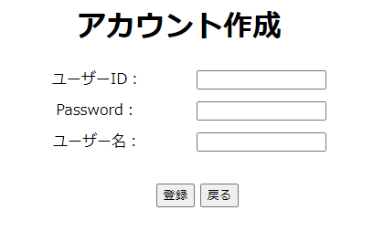

 |  |  |  |  |  | 任意のユーザーID、パスワード、ユーザー名を入力。

 |  |  |  |  | 戻るボタンを押下後、
 |  |  |  |  | トップ画面へ遷移。

 |  |  |  | 入力フォームに値を入力後に、登録ボタンを押下後、
 |  |  |  | 登録確認画面へ遷移する。
 |  |  |  | IDがすでに登録されており、被っている場合は、エラーメッセージ。
 |  |  |  | 未入力の場合は、エラーメッセージ。

アカウント登録確認
基本設計書 |  |  |  |  |  |  | 最終編集日 | 2020-06-15
 |  |  |  |  |  |  | 最終編集者 | 山本

画面ID | 04 | 画面名 | アカウント登録確認

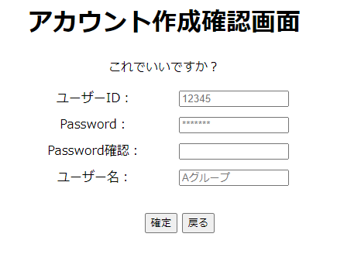

 |  |  |  |  |  | ユーザーID、パスワード、ユーザー名は、
 |  |  |  |  |  | アカウント作成画面で入力した値を表示。
 |  |  |  |  |  | 再度作成画面で入力したパスワードを入力。

 |  |  |  |  | 戻るボタンを押下後、
 |  |  |  |  | アカウント作成画面へ遷移。

 |  |  |  | パスワードを入力後、確定ボタンを押下。
 |  |  |  | アカウント登録完了画面へ遷移する。
 |  |  |  | アカウント作成画面で入力したパスワードと
 |  |  |  | 確認用に入力したパスワードが一致しない場合は、
 |  |  |  | エラーメッセージ。

忘れ防止通知設定
基本設計書 |  |  |  |  |  |  |  |  | 最終編集日 | 2020-06-15
 |  |  |  |  |  |  |  |  | 最終編集者 | 山本

画面ID |  | 04 | 画面名 | 忘れ防止通知設定

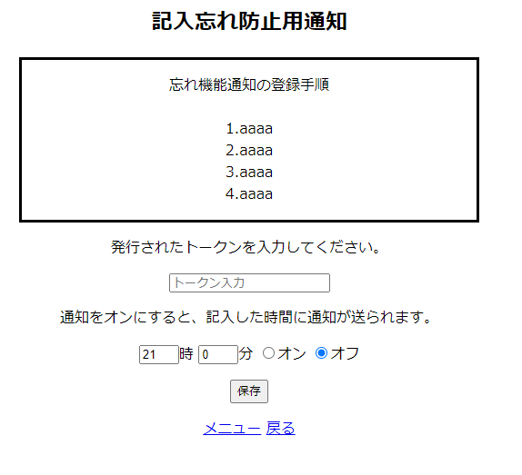

 |  |  |  |  |  |  |  | LINE Notifyで発行されたトークンを入力
 |  |  |  |  |  |  |  | 一度トークンを入力したら、その後は
 |  |  |  |  |  |  |  | 入力されたトークンが表示される。

 |  |  |  |  |  |  | 通知機能をオン、オフを選択。

 |  |  |  |  |  |  |  | トークン、時間をセットした後に
 |  |  |  |  |  |  |  | 保存ボタンをクリック。
 |  |  |  |  |  |  |  | 設定が完了。
 |  |  |  |  |  |  |  | トークンが未入力の場合は、
 |  |  |  |  |  |  |  | エラーメッセージ。

 | 通知のほしい時間帯をセット
 |  |  |  |  | メニュー画面へ遷移。 | 設定画面へ遷移。

支払い通知設定
基本設計書 |  |  |  |  |  |  |  |  |  |  | 最終編集日 | 2020-06-15
 |  |  |  |  |  |  |  |  |  |  | 最終編集者 | 山本

画面ID |  | 04 |  | 画面名 | 支払い通知設定

 |  |  | 削除したい通知をチェック

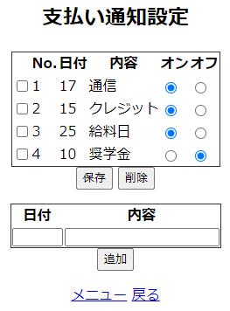
 |  |  |  |  |  |  |  |  | 通知のオン・オフを設定。

 | チェックされている
 | 通知項目を削除。
 |  |  |  |  |  |  |  | 通知のオン、オフを設定後
 |  |  |  |  |  |  |  | 保存ボタンをクリックすることで、反映。

 |  |  |  |  |  |  |  |  | 通知したい日付と
 |  |  |  |  |  |  |  |  | 通知させたい内容を入力。

 |  |  |  |  |  |  |  |  |  | 日付、内容を入力後、追加ボタンをクリックで反映。
 |  |  |  |  |  |  |  |  |  | 日付が、数字以外の場合はエラーメッセージ。
 |  |  |  |  |  |  |  |  |  | その月の範囲外の場合、エラーメッセージ。
 |  |  |  |  |  |  |  |  |  | 未入力の場合は、エラーメッセージ。

 |  |  |  |  |  |  | 設定画面へ遷移。

 |  |  |  |  |  | メニュー画面へ遷移。

日のデータ削除確認
基本設計書 |  |  |  |  |  |  |  | 最終編集日 | 2020-06-15
 |  |  |  |  |  |  |  | 最終編集者 | 山本

画面ID | 04 | 画面名 | 日のデータ削除確認画面

 |  |  |  |  | 選択した日付けが表示される。

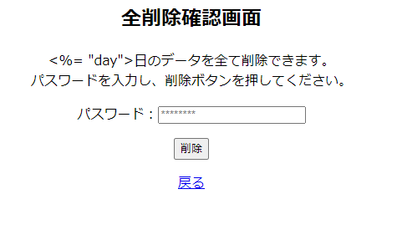

 |  |  |  |  |  |  | パスワードを入力。

 |  |  |  |  |  | パスワード入力後、
 |  |  |  |  |  | 削除ボタンをクリック。
 |  |  |  |  |  | 間違っていた場合は、エラーメッセージ。
 |  |  |  |  |  | 未入力の場合は、エラーメッセージ。

 |  |  |  | 日データ閲覧画面に遷移。

